Лист1
Название | Фото | Модель | Мощность | Объём производства кг/ч | Размер | Вес | цена | описание
Тестомес с энергосберегающим редуктором класса Люкс (кольцевого и ножевого типа | 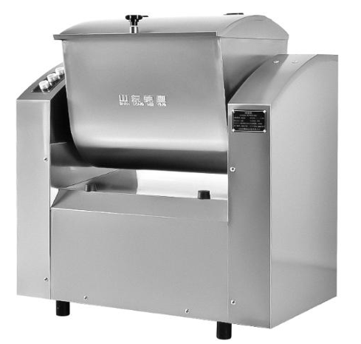 | HMJ25 | 1.5kw | 200 | 830*480*9 10 | 120 | 360 000 тг | Данная модель сочетает в себе надежность, гигиеничность и современные стандарты безопасности. Корпус и дежа оборудования полностью выполнены из высококачественной нержавеющей стали, а месильный орган — из стали марки AISI 304, что гарантирует долгий срок службы и соответствие строгим пищевым нормам. Ключевой особенностью является использование специализированных сальников, которые полностью решают проблему протечки масла и попадания технических загрязнений в продукт. Для обеспечения безопасности оператора крышка дежи имеет шарнирную конструкцию и оснащена системой автоматического отключения при открытии. Аппарат укомплектован маслостойким кабелем стандарта YZW и защищен снизу специальной сеткой от грызунов. Удобство эксплуатации обеспечивается эргономичной панелью управления с пыле- и влагозащищенными кнопками, а также обязательной клавишей аварийной остановки.
 |  | HMJ50 | 2.2kw | 400 | 950*550*1 000 | 165 | 492 000 тг
Вакуумный тестомес | 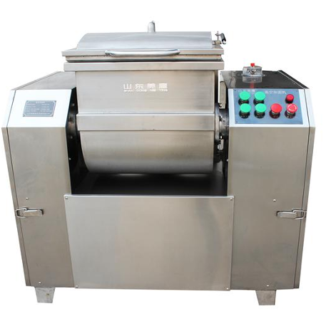 | HZK-25 | 4 kw | 25 кг за один замес | 1200*700* 1100 | 460 | 2,752,000 | Профессиональный вакуумный тестомес из нержавеющей стали (25 кг/замес) обеспечивает идеальное качество теста благодаря замесу в безвоздушной среде, что делает продукт более эластичным и вкусным. Корпус и дежа выполнены из высококачественной стали, а месильный орган из AISI 304, что в сочетании со специальными сальниками полностью исключает попадание масла или черных технических примесей в продукт. Аппарат оснащен мощным вакуумным насосом, крышкой с азотными газлифтами для легкого открытия и системой автоматического отключения при ее поднятии. Точность выгрузки обеспечивается бесконтактными датчиками позиционирования дежи, а долговечность — маслостойким кабелем стандарта YZW и защитной сеткой от грызунов в основании. Управление реализовано через пыле- и влагозащищенные кнопки с контакторной схемой и обязательной клавишей аварийной остановки для максимальной безопасности оператора.
Автоматическая тестораскаточная машина(нерж сталь 304) | 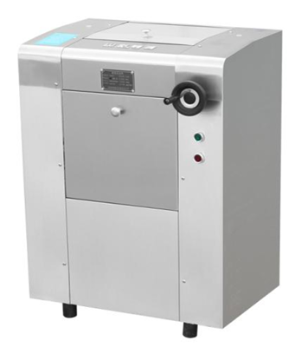 | YP350/2 | 1.5 kw | 100 | 620*780*9 70 | 107 | 316,000 | Автоматическая тестораскаточная машина повышенной прочности — это профессиональное оборудование для вымешивания и раскатки плотного теста (для мант, пельменей, лапши, чебуреков и баурсаков), оснащенное модернизированными валами со специальной обработкой для максимальной износостойкости и защиты от коррозии. Благодаря утолщенной конструкции валов значительно снижена вибрация, поэтому даже при самой тонкой раскатке тесто не сминается, не собирается в складки и получается абсолютно гладким. Для высокой надежности и безопасности оператора машина уже в стандартной комплектации оснащена кнопкой аварийной остановки и премиальным маслостойким силовым кабелем в резиновой оплетке
Высокоскоростная тестораскаточная машина с ЧП (частотным преобразователем) | 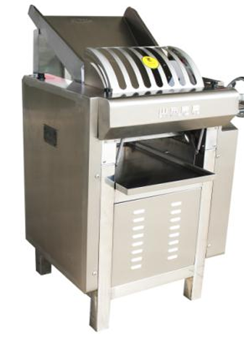 | YM130/2 | 1.5 kw |  | 600*930*1 100 | 120 | 327,000 | профессиональное промышленное оборудование, полностью выполненное из нержавеющей стали, при этом бункер, приемный лоток и все контактирующие с продуктами детали изготовлены из строго пищевой стали марки SUS304. Модель оснащена стандартизированной системой электроуправления с функцией регулировки скорости (инвертором), что значительно расширяет диапазон применения оборудования, повышает удобство работы и полностью отвечает строгим санитарно-гигиеническим нормам. Для обеспечения максимальной безопасности эксплуатации машина уже в базовой комплектации снабжена кнопкой аварийной остановки и премиальным маслостойким силовым кабелем в резиновой оплетке
Промышленная лапшерезка повышенной прочности | 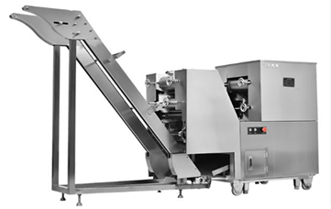 | YMJ120A | 1.5 kw |  | 2520*660 *1430 | 573 | 1,962,000 | сверхнадежная автоматическая машина для производства лапши в полностью закрытом защитном корпусе из пищевой нержавеющей стали SUS304, что не только придает оборудованию эстетичный внешний вид, но и обеспечивает максимальную гигиеничность. Аппарат оснащен усовершенствованной электрической системой контроля безопасности, полностью соответствующей государственным санитарным стандартам пищевой промышленности. Для экстренных ситуаций и стабильной работы в тяжелых условиях машина уже в базовой комплектации снабжена кнопкой аварийной остановки и премиальным маслостойким силовым кабелем в резиновой оплетке
Напольная тестораскаточная машина для слоеного теста (Круассаномат) | 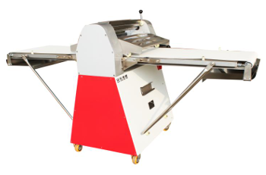 | MS500/2 | 0.75 kw |  | 2600*900* 1110 | 210 | 973,000 | Обновленная модель профессионального оборудования, получившая модернизированную конвейерную плиту из нержавеющей стали и стильное цветовое оформление, освежающее внешний вид. Главной особенностью аппарата является уникальное ножное (педальное) управление, которое полностью освобождает руки оператора, значительно повышая производительность труда и обеспечивая максимальную гигиеничность процесса. Машина оснащена высокопрочными раскаточными валами из пищевой нержавеющей стали SUS304, а для гарантированной безопасности и надежности в стандартную комплектацию уже включены кнопка аварийной остановки и премиальный маслостойкий силовой кабель в резиновой оплетке
Настольная тестораскаточная машина для слоеного теста | 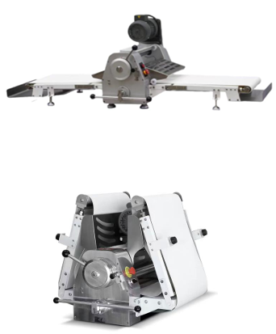 | MTS520 | 0.75 kw |  | 1900*900* 600 | 120 | 925,000 | компактное профессиональное оборудование из нержавеющей стали SUS304, выполненное в эргономичном настольном исполнении для экономии рабочего пространства. Модель оснащена удобной складной конструкцией, позволяющей поднимать конвейерные ленты, когда аппарат не используется. Двусторонний рычаг регулировки обеспечивает точную настройку зазора между валами в диапазоне от 1 до 35 мм, а мощный электродвигатель со 100% медной обмоткой гарантирует высокую производительность, минимальные энергопотери, надежность и длительный срок службы машины.
Двухскоростной тестомес спиральный с компьютерным управлением и инвертором | 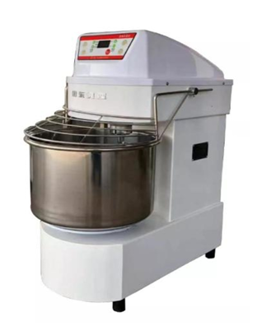 | MHS40 | 2.2 kw | 15 кг за один замес | 880*485*1 060 | 150 | 685 850 | высокотехнологичное профессиональное оборудование, в котором привод дежи (низкоскоростная часть) выполнен на надежной цепной передаче, что полностью устраняет проблему проскальзывания, быстрого износа и постоянной регулировки, свойственную обычным клиноременным ремням. Встроенный компьютер позволяет программировать время работы на высокой и низкой скоростях, активировать автоматическое переключение режимов, настраивать таймер автоотключения и контролировать температуру теста на дисплее в реальном времени. Дежа и спиральный замешивающий орган полностью изготовлены из высококачественной нержавеющей стали, а для максимальной безопасности и надежности аппарат уже в базовой комплектации оснащен датчиком автоматической остановки при поднятии защитной решетки и премиальным маслостойким силовым кабелем
Двухскоростной спиральный тестомес с компьютерным управлением и инвертором | 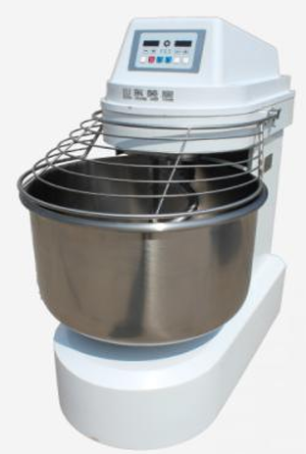 | MHS60 | 1.5/2. 4+0.55 | 25 кг за один замес | 1000*580* 1200 | 280 | 1,165,000 | Профессиональный тестомес оснащен электронной панелью управления и двухскоростным двигателем, позволяющим гибко регулировать скорость замеса (высокая/низкая). Дежа приводится в движение отдельным приводом с функцией автономного выбора направления вращения (реверс). Для максимального удобства предусмотрены три режима работы: импульсный (толчковый), ручной и автоматический, причем в авторежиме доступны функции программирования таймера для автоматического переключения скоростей и остановки. Дежа и месильный орган (крюк) полностью выполнены из высококачественной нержавеющей стали. В целях безопасности и надежности оборудование в стандартной комплектации оснащено защитной решеткой с функцией автоматического отключения при поднятии, а также маслостойким кабелем питания YZW
 |  | MHS120 | 3/4.5+ 0.55 | 50 кг за один замес | 1060*680* 1380 | 430 | 1 563 100
Миксер планетарный вариаторный | 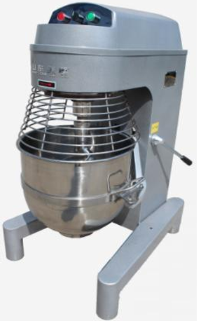 | MBP40 | 2.2 | 6 кг за один замес | 600*790*1 100 | 153 | 578 985 | Профессиональный планетарный миксер MBP40 сочетает в себе классическую надежность трех скоростных режимов и современные технологии: благодаря частотному преобразователю (инвертору) и функции мягкого пуска, оборудование работает с минимальным уровнем шума, а износ деталей существенно снижен, что продлевает срок службы устройства. Модель комплектуется тремя сменными насадками — венчиком для взбивания, лопаткой (биттером) и спиральным крюком для замеса, что делает её универсальным решением для любой кондитерской или пекарни. В стандартную комплектацию входят эргономичная кнопочная панель со световыми индикаторами, защитная решетка для безопасной работы персонала и надежный маслостойкий кабель питания с вилкой YZW.
Миксер планетарный вариаторный с автоматическим подъемом дежи | 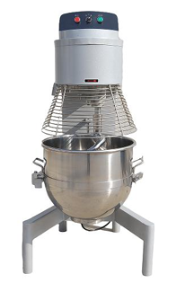 | MBP60 | 3 | 15 кг за один замес | 980*760*1 500 | 240 | 1 164 350 | Высокопроизводительный планетарный миксер с функцией автоматического подъема дежи предлагает три фиксированных скоростных режима для выполнения полного спектра кондитерских и пекарских задач. Универсальность оборудования обеспечивается тремя профессиональными насадками в комплекте: венчик идеально справляется со взбиванием сливок и яичной массы, лопатка-биттер предназначена для тщательного перемешивания различных начинок и фарша, а спиральный крюк позволяет эффективно замешивать плотное тесто. Благодаря инверторному управлению (плавной регулировке частоты) и автоматизации процесса подъема чаши, миксер гарантирует максимальное удобство в эксплуатации, снижает физическую нагрузку на персонал и оптимизирует рабочий процесс на кухне.
 |  | MBP80 | 4 | 25 кг за один замес | 1010*780* 1640 | 260 | 1 483 350
Овощерезка многофункциональная инверторная (с электронной панелью) | 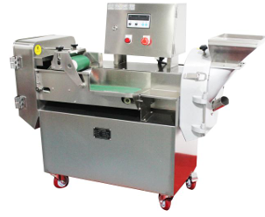 | DQC101 | 3 | 300-800 | 1280*560* 1110 | 146 | 1 196 250 | Профессиональная многофункциональная овощерезка оснащена специализированным инвертором «один к трем» (преобразователем частоты), который позволяет подключать мощные и долговечные трехфазные двигатели к стандартной однофазной сети, обеспечивая стабильную работу и минимальный уровень шума. Аппарат является абсолютно универсальным решением для кухни, позволяя выполнять любые виды нарезки: толстые и тонкие ломтики, соломку, брусочки, кубики, сегменты и косые срезы. Высокий уровень безопасности и надежности гарантируют функция автоматической остановки при открытии дверцы, кнопка аварийной остановки (Emergency Stop) и износостойкий маслостойкий кабель питания YZW в резиновой оплетке.
Овощерезка промышленная с двумя инверторами (двухчастотная) | 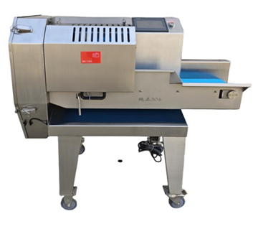 | MQC200 | 2.5 kw |  | 1280*710* 1150 | 186 | 1 802 350 | Высокотехнологичная овощерезка с сенсорным экраном и цифровым инверторным управлением оснащена двумя независимыми частотными преобразователями, которые позволяют отдельно и плавно (бесступенчато) регулировать скорость вращения ножа и скорость подачи транспортера. Для максимальной автоматизации процессов в памяти устройства можно сохранить до 12 программ (рецептов), что сводит настройку к простому выбору меню. Модель отличается жесткой сбалансированной конструкцией, плавным ходом и низким уровнем шума, а специально увеличенная до 200 мм ширина конвейерной ленты в сочетании с укрупненным роторным ножом гарантирует колоссальную производительность. Оборудование идеально подходит для интенсивной эксплуатации на пищеблоках крупных учебных заведений и предприятий, в центральных заготовочных цехах (фабриках-кухнях), а также на масштабных линиях по переработке овощей.
Фаршемешалка премиум-класса (люкс-сегмент) | 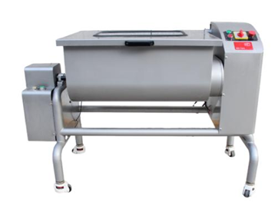 | MBX80 | 1.5Kkw | 25 | 1020*680* 1030 | 120 | 1 355 750 | Профессиональная фаршемешалка премиальной серии полностью изготовлена из высококачественной нержавеющей стали марки AISI 304, что гарантирует абсолютную гигиеничность и долговечность оборудования. Привод аппарата выполнен на основе моноблочного мотор-редуктора (единого узла двигателя и редуктора), благодаря чему конструкция получилась максимально простой, надежной и устойчивой к высоким нагрузкам. Оборудование обеспечивает высокую производительность и безупречное качество перемешивания, а функция автономного выбора направления вращения валов (реверс/прямой ход) позволяет гибко адаптировать процесс под любые технологические задачи цеха.
 |  | MBX120 | 1.9kw | 50 | 1360*660* 1030 | 150 | 1 674 750
Слайсер промышленный для вареного мяса | 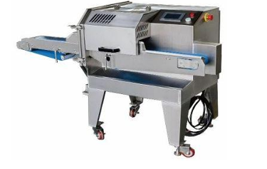 | NS 130 | 1.5кВт |  | 1480 *660* 1020 | 165 | 1 180 300 | Высокопроизводительный промышленный слайсер конвейерного типа NS-130 (мощность 1.5 кВт, вес 165 кг, габариты 1480 *660* 1020 предназначен для профессиональной нарезки готового, отварного и копченого мяса, а также колбасных изделий на предприятиях пищевой промышленности и общественного питания. Модель оснащена надежным корпусом из нержавеющей стали, поворотными колесами для мобильности и раздельными конвейерами (ширина подачи 130 мм, выгрузки — 140 мм), что позволяет легко интегрировать её в автоматические линии. Благодаря высокой скорости вращения ножа (142 об/мин) и плавной регулировке толщины среза в диапазоне от 1 до 18 мм, аппарат обеспечивает идеальную геометрию нарезки без деформации продукта, а вариативность подключения (380В или 220В) делает его универсальным решением для любого цеха.
Плита 6-конфорочная с электрическим духовым шкафом TL-RS-6E | 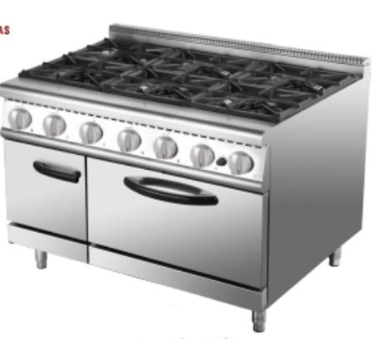 | TL-RS-6E (Серия 900) | 4.8 kw |  | 1200 × 900 × (850+70) | 150 | 358 875 | Профессиональная кухонная станция премиальной 900-й серии объединяет в себе шестиконфорочную плиту для порционного приготовления блюд и вместительный встроенный электрический духовой шкаф (жарочный шкаф). Аппарат выполнен в массивном промышленном корпусе с габаритами 1200 × 900 × (850+70) мм, где 70 мм — это защитный задний борт для предотвращения загрязнения стен. Каждая из шести зон нагрева и духовка обеспечивают точный температурный контроль, гарантируя высокую скорость отдачи блюд. Оборудование работает от стандартной сети 220 В, имеет общую электрическую мощность 4.8 кВт и является идеальным готовым решением для ресторанов восточной и азиатской кухни, фуд-кортов и концептуальных заведений с высокой проходимостью.
Плита 6-конфорочная промышленная с квадратными конфорками и электрическим духовым шкафом | 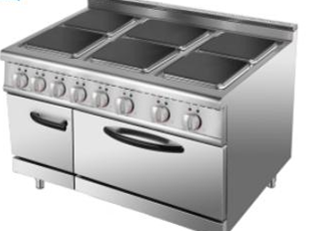 | TL-TT-6 (Серия 900) | 29KW |  | 1200 × 900 × (850+70) | 200 | 518 375 | Тяжелая промышленная кухонная станция премиальной 900-й серии создана для работы в условиях экстремальных и непрерывных нагрузок. Оборудование оснащено шестью плоскими квадратными конфорками из высокопрочного чугуна, образующими единую ровную рабочую поверхность, что позволяет легко передвигать массивные наплитные котлы и кастрюли. В нижнюю часть встроен вместительный и мощный электрический жарочный шкаф с точным контролем температуры для запекания и выпечки. Аппарат выполнен в массивном корпусе из толстостенной нержавеющей стали с габаритами 1200 × 900 × (850+70) мм, имеет колоссальную суммарную мощность 29 кВт (требует строго промышленного подключения 380 В) и предназначен для пищеблоков с максимальной проходимостью, фабрик-кухонь, ресторанов и крупных столовых.
Плита 4-конфорочная промышленная с квадратными конфорками и электрическим духовым шкафом | 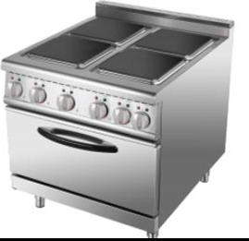 | TL-TT-4 (Серия 900) | 21 кВт |  | 800 × 900 × (850+70) мм | 120 | 390 775 | Малогабаритная, но сверхмощная кухонная станция премиальной 900-й серии, предназначенная для работы в условиях высокой загрузки на профессиональных кухнях с ограниченной площадью. Модель оснащена четырьмя плоскими квадратными конфорками из толстого чугуна, образующими сплошную ровную поверхность для удобного перемещения тяжелой наплитной посуды. Нижняя часть представляет собой полноценный электрический жарочный шкаф с независимой регулировкой температуры. Аппарат выполнен в надежном корпусе из пищевой нержавеющей стали с габаритами 800 × 900 × (850+70) мм. Обладая высокой суммарной мощностью 21 кВт, плита требует жесткого подключения к трехфазной сети (380 В) и является оптимальным решением для ресторанов, кафе и горячих цехов с высокой проходимостью, где важна максимальная скорость отдачи блюд при компактных размерах оборудования.
Плита 6-конфорочная промышленная с круглыми конфорками и электрическим духовым шкафом | 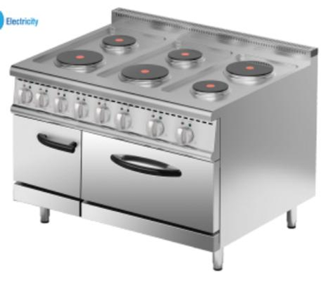 | TL-RU-6 (Серия 900) | 18.8kw |  | 200*900*(850+70) | 150 | 438 625 | Профессиональная кухонная станция премиальной 900-й серии, разработанная для бесперебойной работы в горячих цехах крупных ресторанов, столовых и заготовочных предприятий. Модель оснащена шестью круглыми конфорками (进口圆板) на базе высококачественных импортных нагревательных элементов, которые обеспечивают равномерное распределение тепла и повышенный ресурс службы. Глубокий корпус (900 мм) позволяет комфортно размещать и перемещать массивные наплитные котлы большого диаметра без риска их столкновения. Нижняя часть оборудована вместительным электрическим жарочным шкафом с точным терморегулированием для запекания мяса, рыбы или выпечки. Аппарат полностью выполнен из толстостенной нержавеющей стали с габаритами 1200 × 900 × (850+70) мм, обладает суммарной мощностью 18.8 кВт и рассчитан на жесткие условия эксплуатации при подключении к трехфазной сети (380 В).
Плита 4-конфорочная промышленная с круглыми конфорками и электрическим духовым шкафом | 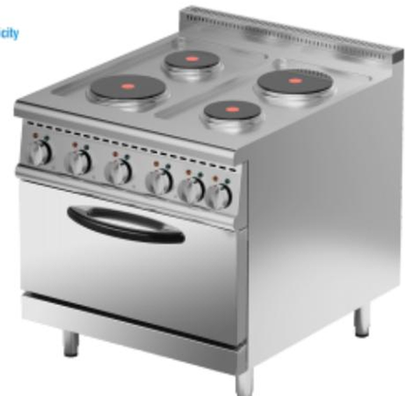 | TL-RU-4 (Серия 900) | 14.2 кВт |  | 800 × 900 × (850+70) | 125 | 358 875 | Компактная, но глубокая кухонная станция премиальной 900-й серии, созданная для ресторанов и кафе со средней проходимостью, где критически важно эффективно использовать пространство кухни, не теряя в мощности. Модель оснащена четырьмя круглыми конфорками на базе надежных импортных элементов с высокой скоростью разогрева. Благодаря полноценной глубине корпуса (900 мм) на плите можно свободно размещать габаритную наплитную посуду и тяжелые сотейники. Нижняя часть представляет собой функциональный жарочный шкаф с независимой регулировкой температуры для запекания и доводки блюд. Аппарат выполнен в прочном корпусе из нержавеющей стали с габаритами 800 × 900 × (850+70) мм, имеет общую мощность 14.2 кВт и требует подключения к промышленной трехфазной сети (380 В).
Сковорода опрокидываемая электрическая промышленная (120 л) | 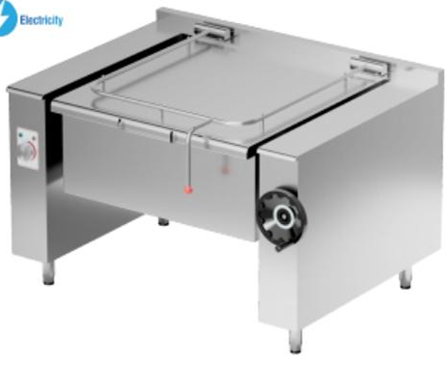 | TL-NF-1200 | 14.4 кВт |  | 1440 × 1100 × 940 мм | 200 | 558 250 | Профессиональная промышленная опрокидываемая сковорода объемом 120 литров предназначена для высокопроизводительного приготовления пищи на фабриках-кухнях, в столовых, крупных ресторанах и пищеблоках. Аппарат идеально подходит для жарки большим объемом, тушения, пассерования, припускания и варки мясных, рыбных, овощных блюд, а также приготовления соусов и гарниров. Модель оснащена массивной чашей из толстостенной пищевой нержавеющей стали, которая обеспечивает равномерное распределение тепла, и ручным механическим приводом (колесом опрокидывания) для легкого и безопасного слива готового продукта или очистки. Корпус с габаритами 1440 × 1100 × 940 мм выполнен в тяжелом промышленном исполнении, имеет оптимальную электрическую мощность 14.4 кВт и требует подключения к трехфазной сети (380 В).
Сковорода опрокидываемая электрическая промышленная | 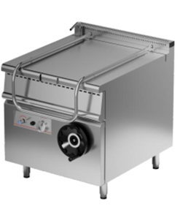 | TL-RSE-1200 | 14.4KW |  | 1200 × 900 × (850+70) мм | 200 | 717 750 | Профессиональная кухонная станция премиальной 900-й серии, предназначенная для высокопроизводительного приготовления пищи (жарка, тушение, пассерование, варка) в горячих цехах крупных ресторанов, столовых и фабрик-кухонь. Благодаря стандартизированным габаритам корпуса 1200 × 900 × (850+70) мм, аппарат идеально встраивается в единую технологическую линию с другими модулями 900-й серии. Сковорода оснащена чашей из толстостенной пищевой нержавеющей стали с ручным механическим приводом опрокидывания, что обеспечивает безопасный слив готовой продукции и удобство санитарной обработки. Равномерный и мощный нагрев обеспечивается высокоэффективными ТЭНами общей мощностью 14.4 кВт, требующими подключения к промышленной трехфазной сети (380 В).
Сковорода опрокидываемая электрическая промышленная |  | TL-RSE (Серия 900 / Компакт) | 12KW |  | 800 × 900 × (850+70) мм | 150 | 550 275 | Профессиональная кухонная сковорода премиальной 900-й серии в специальном компактном исполнении (ширина всего 800 мм). Аппарат спроектирован для бесперебойной работы в горячих цехах ресторанов, столовых и кафе со средней и высокой проходимостью, где ограничено рабочее пространство, но требуется полноценная глубина тепловой линии (900 мм). Модель оснащена чашей из толстостенной пищевой нержавеющей стали с ручным механическим приводом опрокидывания для быстрой выгрузки блюд и легкой очистки. Мощные ТЭНы на 12 кВт обеспечивают быстрый и равномерный разогрев по всей площади дна. Аппарат выполнен в массивном корпусе из нержавеющей стали с габаритами 800 × 900 × (850+70) мм и требует подключения к промышленной трехфазной сети (380 В).
Вакуумный массажер для мяса (маринатор) с компьютерным управлением и манометром на 85 литров | 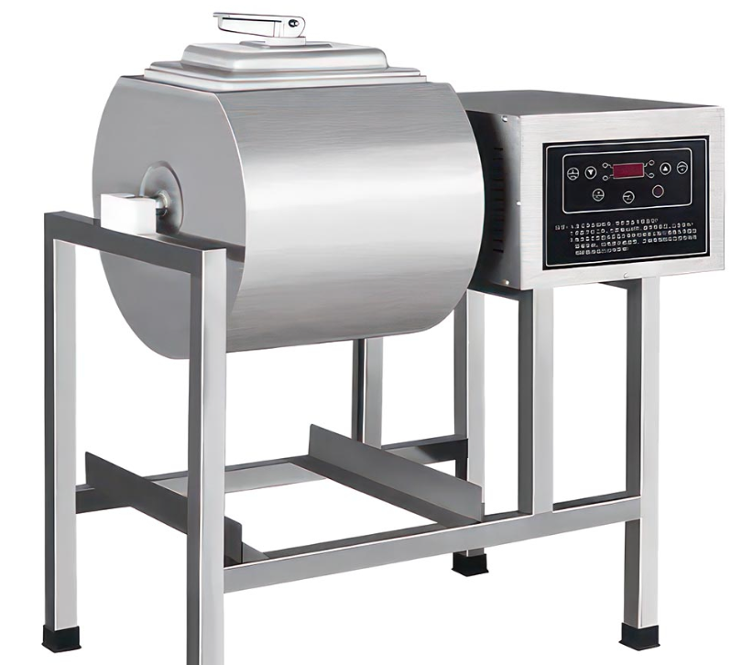 | TL-8DZBY | 500 Вт |  | 860*540*1025 | 16 | 131 587 | Профессиональный вакуумный мясомассажер (маринатор) увеличенной емкости (85 литров) предназначен для ускоренного маринования, соления и массирования мясных крупнокусковых полуфабрикатов, птицы, шашлыка и рыбы. Аппарат незаменим для ресторанов с высокой проходимостью, крупных шашлычных сетей, донерных цехов и кулинарных производств супермаркетов. За счет создания глубокого вакуума внутри вращающегося барабана волокна мяса раскрываются, и маринад проникает в самую глубь продукта всего за 15–30 минут, делая мясо максимально нежным и сочным, а также увеличивая его конечный вес. Модель оснащена электронной (компьютерной) панелью управления для точного программирования циклов вращения и пауз, а также встроенным манометром (датчиком давления) для визуального контроля герметичности и уровня вакуума. Корпус и барабан полностью выполнены из пищевой нержавеющей стали с габаритами 860 × 540 × 1025 мм (обрати внимание, в прайсе опечатка в высоте — там 1025 мм, как и у всей этой линейки на ножках). Аппарат имеет оптимальную мощность 500 Вт и подключается к стандартной сети.
Вакуумный массажер для мяса (маринатор) с компьютерным управлением и манометром на 100 литров |  | TL-9DZBY | 550 Вт |  | 900*600*850 | 20 | 140,000 | Тяжелый профессиональный вакуумный мясомассажер (маринатор) объемом 100 литров, разработанный для интенсивной эксплуатации в крупных мясных цехах, заготовочных фабриках-кухонь, супермаркетах и масштабных ресторанных комплексах. Аппарат обеспечивает промышленную скорость маринования и соления больших партий мяса, птицы, рыбы и полуфабрикатов (включая заготовки для донеров и шашлыка). Вакуумная среда заставляет волокна мяса расширяться, гарантируя стопроцентное проникновение маринада и специй до самого центра кусков за 15–20 минут. Это существенно улучшает вкусовые качества, делает текстуру мягкой и сочной, а также предотвращает потерю веса продукта при последующей термообработке. Модель оборудована интуитивной цифровой панелью управления (компьютерный контроллер) для точной настройки таймера вращения и интервалов пауз. Встроенный стрелочный манометр позволяет оператору в реальном времени отслеживать уровень вакуума и герметичность рабочей зоны. Конструкция с габаритами 900 × 600 × 850 мм полностью выполнена из пищевой нержавеющей стали, имеет усиленный привод мощностью 550 Вт и работает от стандартной однофазной сети.
Вакуумный маринатор для мяса (мясомассажер) на 160 литров с манометром |  | TL-16DZBY | 1000 Вт |  | 1120*600*1150 | 40 | 334 950 | это сверхмощный промышленный флагман, разработанный для крупных мясных цехов, заготовочных фабрик, супермаркетов и масштабных ресторанных сетей, который за счет создания глубокого вакуума внутри барабана из пищевой нержавеющей стали позволяет замариновать до 80–90 кг сырья всего за 15–20 минут. Под воздействием отрицательного давления волокна мяса, птицы или рыбы полностью раскрываются, обеспечивая мгновенное проникновение маринада и специй до самого центра кусков, что делает текстуру продукта невероятно сочной и нежной, а также предотвращает потерю влаги при последующей термообработке, существенно увеличивая конечный выход готовой продукции. Модель оборудована интуитивной цифровой панелью управления (компьютерный контроллер) для точной автоматической настройки циклов вращения и пауз, встроенным стрелочным манометром для визуального контроля герметичности давления, а также усиленным двигателем мощностью 1000 Вт, рассчитанным на непрерывную работу при экстремальных нагрузках в условиях профессиональной коммерческой кухни.
Котёл пищеварочный электрический (котел-супница) с водяной рубашкой(100-150л) | 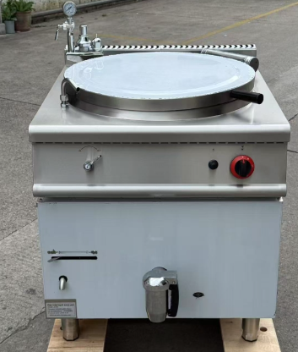 | TL-ROE | 18kw |  | 800 × 900 × (850+70) мм |  | 717 750 | это тяжелое высокопроизводительное тепловое оборудование премиальной 900-й серии объемом 100–150 литров, предназначенное для варки супов, бульонов, борщей, каш, соусов, а также кипячения больших объемов воды и молока в горячих цехах столовых, крупных ресторанов, больниц и оборонных объектов. Главной особенностью конструкции является система косвенного нагрева «водяная рубашка» (технология «водяной бани»), при которой ТЭНы нагревают воду в промежуточных стенках котла, что полностью исключает пригорание даже самых густых блюд и гарантирует абсолютно равномерное распределение тепла по всей поверхности чаши. Аппарат с габаритами 800 × 900 × (850+70) мм полностью выполнен из толстостенной пищевой нержавеющей стали, легко встраивается в единую технологическую кухонную линию, оснащен удобным краном большого диаметра на передней панели для быстрого слива готового продукта, надежной герметичной крышкой с фиксаторами и сверхмощными нагревательными элементами на 18 кВт, требующими подключения к промышленной трехфазной сети (380 В).
Котёл пищеварочный электрический (котел-супница) с водяной рубашкой(60л) |  | TL-TOE(700) | 12kw |  | 800*700*(850+70) |  | 701 800 | это профессиональное тепловое оборудование компактной 700-й серии объемом 60 литров, разработанное для горячих цехов ресторанов, кафе и столовых со средней проходимостью, где критически важно экономно использовать рабочую площадь кухни, сохраняя при этом высокую производительность. Аппарат идеально подходит для варки первых блюд, гарниров, соусов, каш и кипячения молока благодаря системе косвенного нагрева «водяная рубашка», которая распределяет тепло по всей поверхности чаши и полностью исключает подгорание густых продуктов. Корпус с габаритами 800 × 700 × (850+70) мм полностью изготовлен из прочной пищевой нержавеющей стали, снабжен герметичной откидной крышкой, удобным сливным краном на фронтальной панели для быстрой выгрузки жидких блюд, и оснащен мощными ТЭНами на 12 кВт для быстрого закипания, требующими подключения к трехфазной электросети (380 В).
Фритюрница электрическая промышленная двухсекционная на закрытой подставке (с нейтральным шкафом) | 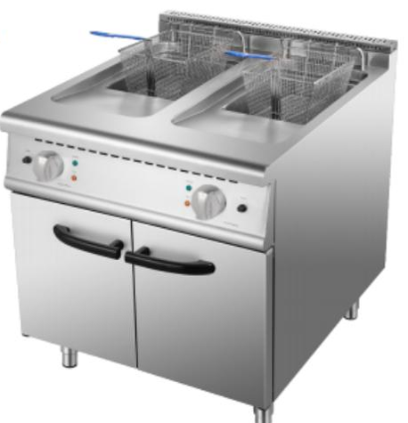 | TL-RC-2E (Серия 900) | 18KW |  | 800*900*（850+70） |  | 280,000 | это сверхмощная двухванная кухонная станция премиальной 900-й серии, предназначенная для непрерывного приготовления больших объемов картофеля фри, наггетсов, крылышек, чебуреков и других блюд во фритюре на кухнях крупных ресторанов, фастфуд-сетей и загруженных столовых. Модель оснащена двумя независимыми ваннами с двумя прочными стальными сетками (корзинами), что позволяет одновременно готовить разные продукты (например, рыбу и картофель) без смешивания запахов, настраивая для каждой зоны свой температурный режим с помощью точных терморегуляторов. Аппарат с габаритами 800 × 900 × (850+70) мм полностью выполнен из пищевой нержавеющей стали, снабжен удобными кранами для безопасного слива отработанного масла, расположенными внутри нижнего закрытого шкафа (тумбы), и обладает общей колоссальной мощностью 18 кВт (потребление равномерно распределено между ваннами), гарантирующей мгновенный разогрев масла и моментальное восстановление температуры при закупке больших замороженных партий полуфабрикатов от промышленной трехфазной сети (380 В).
Мармит электрический двухсекционный на 6 гастроемкостей на закрытой подставке | 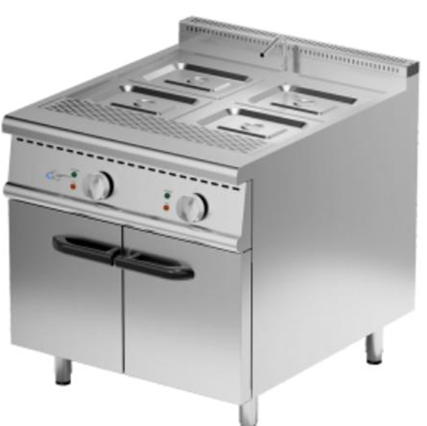 | TL-RBE (Серия 900) | 18KW |  | 800*900*（850+70) |  | 280,000 | это профессиональная тепловая станция премиальной 900-й серии, предназначенная для поддержания в горячем состоянии, сохранения аромата и аппетитного внешнего вида первых и вторых блюд, гарниров, соусов и выпечки перед их подачей клиентам на линиях раздачи в крупных столовых, ресторанах, отелях и на банкетах. Конструкция аппарата состоит из двух независимых глубоких ванн, вмещающих в общей сложности 6 стандартных гастроемкостей (позволяя комбинировать лотки разного размера), в которых нагрев происходит по принципу мягкой «водяной бани», что полностью защищает готовую еду от высушивания, подгорания и заветривания, равномерно распределяя тепло. Аппарат с габаритами 800 × 900 × (850+70) мм полностью выполнен из высококачественной пищевой нержавеющей стали, оснащен точными терморегуляторами для каждой секции, удобными кранами для слива воды, расположенными внутри нижнего закрытого шкафа-тумбы для хранения кухонного инвентаря, и мощной системой нагрева на 18 кВт для быстрого выхода на рабочий режим от промышленной трехфазной сети (380 В).
Конвейерная печь для пиццы электрическая конвекционная (туннельная печь) 18 дюймов со стрелочной панелью управления |  | 18E | 9.5kw |  | 1950*945*510 |  | 757 625 | это высокопроизводительное промышленное оборудование туннельного типа с шириной конвейерной ленты 18 дюймов (45 см), разработанное для непрерывного потокового выпекания классической пиццы, пирогов, лавашей, горячих бутербродов и полуфабрикатов в специализированных пиццериях, ресторанах фастфуда и на крупных пищевых производствах с высокой проходимостью. Главной особенностью аппарата является технология интенсивного обдува горячим воздухом (конвекция), которая равномерно распределяет тепло над и под движущейся сетчатой лентой, что позволяет выпекать идеальную пиццу с хрустящей корочкой всего за несколько минут без необходимости переворачивания или контроля со стороны повара, полностью исключая человеческий фактор. Модель с габаритами 1950 × 945 × 510 мм полностью изготовлена из прочной пищевой нержавеющей стали, оснащена надежной электромеханической (стрелочной/аналоговой) панелью приборов для простой и точной регулировки температуры и скорости движения конвейера, и обладает энергоэффективной мощностью 9.5 кВт, требующей подключения к промышленной трехфазной электросети (380 В).
Конвейерная печь для пиццы электрическая конвекционная (туннельная печь) 32 дюйма со стрелочной панелью управления | 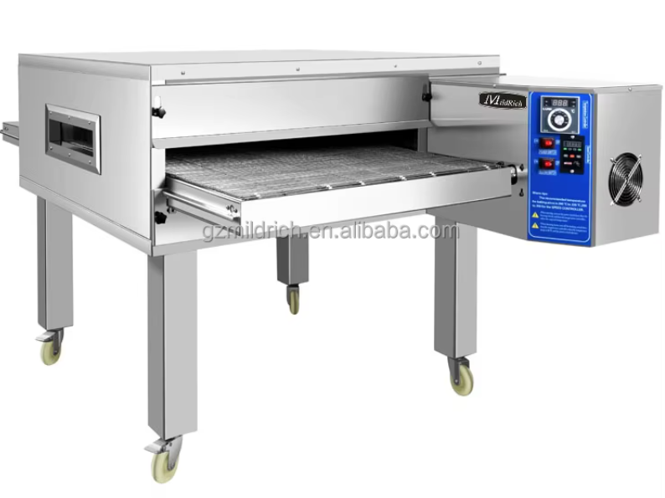 | 32E | 19kw |  | 2070*1450*575 |  | 1 413 750 | это сверхмощный промышленный гигант с увеличенной шириной конвейерной ленты 32 дюйма (80 см), созданный для безостановочного потокового выпекания экстремально больших объемов пиццы любого диаметра, а также хачапури, лавашей, пирогов и запеченных полуфабрикатов на фабриках-кухнях, в крупных сетевых пиццериях и распределительных центрах фастфуда с колоссальной проходимостью. Аппарат использует передовую технологию циклонного обдува горячим воздухом (направленная конвекция), которая моментально запекает начинку и создает идеальную хрустящую корочку за один проход продукта по сетчатому конвейеру, что полностью автоматизирует процесс и гарантирует абсолютно одинаковое эталонное качество выпечки без участия квалифицированных поваров. Модель с внушительными габаритами 2070 × 1450 × 575 мм полностью выполнена из толстостенной пищевой нержавеющей стали, способна вмещать на ленту несколько больших пицц в один ряд, оснащена неубиваемой аналоговой панелью приборов с механическими регуляторами для раздельной настройки верхнего/нижнего нагрева и скорости движения транспортера, и обладает мощностью 19 кВт, работающей от трехфазной промышленной сети (380 В).
Промышленный многофункциональный конвейерный нарезчик (машина для нарезки кубиками, ломтиками и сегментами) с ЧПУ | 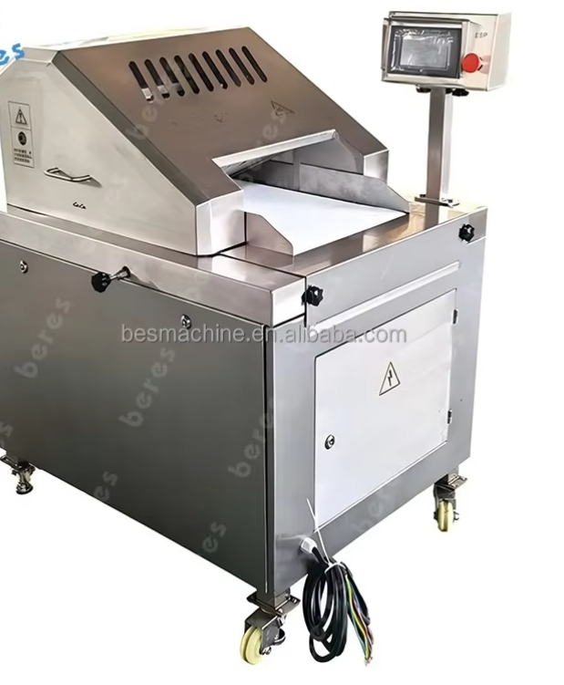 | модель 400 | 1.5kw | 300-400 | 1280 × 295 × 2.0 мм | 270 | 3 509 000 | Промышленный многофункциональный конвейерный нарезчик (машина для нарезки кубиками, ломтиками и сегментами) с ЧПУ модель 400 — это флагманское автоматизированное оборудование повышенной вместимости с числовым программным управлением, созданное для безостановочной скоростной нарезки особо больших объемов мяса, птицы, рыбы, а также овощей и корнеплодов на кубики, соломку, слайсы или крупные куски в промышленных заготовочных цехах, на мясокомбинатах и крупных фабриках-кухнях. Главным отличием данной модели является увеличенное до 400 мм (при высоте 80 мм) окно загрузочного отверстия, что позволяет подавать на конвейерную ленту размером 1280 × 295 × 2.0 мм более крупное сырье без предварительного измельчения вручную, обеспечивая колоссальную производительность от 300 кг в час и выше при минимальных трудозатратах. Интеллектуальная система ЧПУ с цифровым дисплеем позволяет гибко регулировать толщину нарезки в диапазоне от 1 до 70 мм и частоту рубящих движений ножа от 30 до 85 ударов в минуту, а усиленная конструкция аппарата с габаритами 1100 × 645 × 1230 мм и чистым весом 270 кг полностью выполнена из массивной пищевой нержавеющей стали, снабжена поворотными колесами со стопорами для мобильности, защитными системами безопасности и поддерживает универсальное подключение к сети 220 В или промышленной трехфазной линии 380 В.
Промышленный волчок-мясорубка для замороженного и свежего мяса | 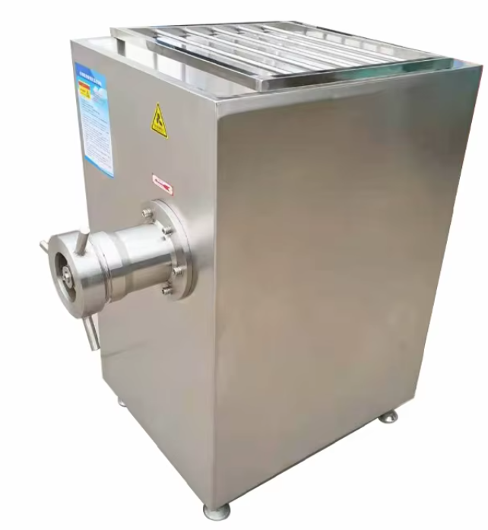 | модель 130 | 11 кВт | от 1500 до 2000 кг | 1150 × 960 × 1200 мм | 350 | 1 315 875 | это сверхмощный высокопроизводительный силовой агрегат, разработанный для непрерывного измельчения колоссальных объемов мясного сырья, включая крупные замороженные блоки и жилистое мясо, на масштабных мясокомбинатах, консервных заводах и крупных фабриках-кухнях. Главным преимуществом аппарата является усиленный режущий узел увеличенного диаметра с ножевой решеткой 130 мм и скоростью вращения шнека 220 оборотов в минуту, который приводится в движение мощнейшим промышленным двигателем на 11 кВт, что обеспечивает феноменальную производительность от 1500 до 2000 кг идеального фарша в час без перегрева оборудования и потери структуры волокон. Конструкция машины с габаритами 1150 × 960 × 1200 мм и чистым весом 350 кг полностью выполнена из массивной пищевой нержавеющей стали марки AISI 304, оснащена глубоким загрузочным бункером повышенной вместимости, регулируемыми по высоте опорами и требует подключения к силовой трехфазной электросети (380 В) для работы в условиях жестких круглосуточных нагрузок.
Промышленный волчок-мясорубка для замороженного и свежего мяса |  | модель 160 | 18.5 кВт | от 2000 до 3000 кг | 1320 × 900 × 1430 мм | 450 | 2 272 875 | это самый мощный и высокопроизводительный силовой агрегат флагманского класса, разработанный для безостановочного измельчения колоссальных объемов мясного сырья, включая монолитные глубоко замороженные мясные блоки целиком без предварительного размораживания, на крупных мясокомбинатах, промышленных заводах по производству полуфабрикатов и огромных пищевых фабриках. Главным преимуществом аппарата является массивный режущий узел максимального диаметра с ножевой решеткой 160 мм и скоростью вращения шнека 180 оборотов в минуту, который приводится в действие сверхмощным промышленным трехфазным двигателем на 18.5 кВт, что обеспечивает феноменальную производительность от 2000 до 3000 кг идеального фарша в час при сохранении структуры волокон и исключении перегрева сырья. Конструкция машины с внушительными габаритами 1320 × 900 × 1430 мм и чистым весом 450 кг полностью выполнена из массивной, сверхпрочной пищевой нержавеющей стали марки AISI 304, оснащена глубоким загрузочным бункером максимальной вместимости с защитными решетками, регулируемыми антивибрационными опорами и требует подключения к силовой промышленной электросети (380 В) для тяжелой круглосуточной эксплуатации в три смены.
Промышленная универсальная термодымовая камера (коптильно-варочная автоматизированная установка) | 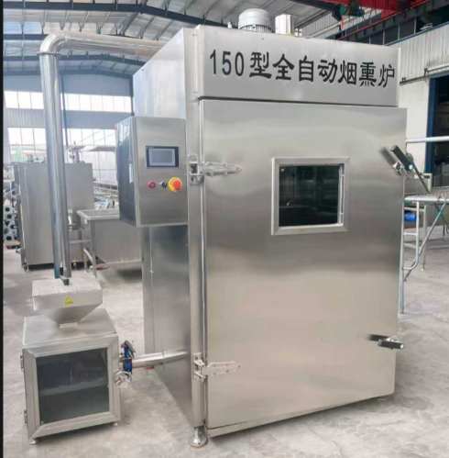 | ZY-150 | 27 кВт |  | 2000 × 1150 × 2500 мм | 570 | 1 818 300 | это профессиональный высокотехнологичный комплекс промышленного класса, предназначенный для полного цикла термообработки (завешивания, сушки, обжарки, варки, горячего и холодного копчения) мясных деликатесов, колбасных изделий, птицы, рыбы и сыров в масштабных цехах мясо- и рыбопереработки. Главным технологическим преимуществом установки является мощная автоматизированная система циркуляции воздушных потоков и дыма через встроенные воздуховоды с приводом от двухскоростного вентилятора (3 кВт), а также выносной автоматический дымогенератор (3 кВт) с мотор-редуктором подачи щепы, что гарантирует идеальную равномерность цвета, глянцевую корочку и глубокий аромат продукта на всех уровнях загрузки без необходимости ручной перевески рам. Камера вмещает в себя стандартную технологическую тележку (раму) с габаритами 1045 × 990 × 1520 мм, рассчитанную на 6 ярусов вешал (36 съемных коптильных жердей длиной 910 мм) или 7 уровней сетчатых лотков размером 910 × 950 мм для штучных продуктов. Тяжелый массивный корпус установки с габаритами 2000 × 1150 × 2500 мм и чистым весом 562 кг полностью выполнен из толстостенной пищевой нержавеющей стали с высокоплотной монолитной теплоизоляцией, оснащен надежным блоком ТЭНов конвекции (18 кВт) и независимым встроенным парогенератором для режима варки (30 кВт). Суммарная электрическая мощность оборудования составляет 27 кВт (без учета пиковой мощности пароводяного бака варки), обеспечивая колоссальную производительность и требуя жесткого подключения к промышленной трехфазной сети (380 В), водопроводу и контуру канализации.
Профессиональная настольная ленточная пила для резки костей и замороженного мяса | 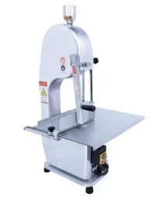 | Тип 250 | 1500W |  | 490 × 460 × 880 мм | 36 | 120,000 | это надежное высокоэффективное оборудование заготовительного класса, разработанное из легкого и сверхпрочного алюминиево-магниевого сплава для быстрого, безопасного и аккуратного распила крупных костей, замороженных мясных блоков, рыбы и птицы на стейки или порционные куски в мясных лавках, супермаркетах, столовых и небольших перерабатывающих цехах. Главным преимуществом аппарата является мощный двигатель на 1500 Вт с чистой медной обмоткой, который обеспечивает стабильное и плавное движение ленточного полотна длиной 1650 мм, позволяя легко справляться с твердым сырьем в пределах максимальной зоны обработки (ширина пропила до 185 мм, высота — до 250 мм) без сминания и потери продукта. Настольная конструкция с общими габаритами 490 × 460 × 880 мм и чистым весом 35.5 кг оснащена просторным рабочим столом размером 490 × 360 мм, удобной толкающей пластиной для абсолютной защиты рук оператора, встроенным регулятором натяжения полотна и поддерживает универсальное подключение к стандартной бытовой сети 220 В или промышленной трехфазной линии 380 В.
Профессиональная настольная ленточная пила для резки костей и замороженного мяса |  | Тип 210 | 750Вт |  | 435 × 390 × 810 мм | 30 кг | 90,000 | это компактное высокоэффективное оборудование заготовительного класса, выполненное в прочном корпусе из литого алюминия со специальным полимерным напылением и разработанное для быстрого, безопасного и точного распила замороженных мясных блоков, птицы, рыбы и средних костей на порционные куски в небольших мясных лавках, ресторанах, столовых и супермаркетах. Главным преимуществом аппарата является надежный электродвигатель мощностью 750 Вт, который обеспечивает стабильное вращение ведущих шкивов и плавное движение ленточного полотна длиной 1450 мм, позволяя развивать высокую производительность от 2000 до 3000 кг готовой продукции в час в пределах рабочей зоны с максимальной шириной пропила 130 мм и высотой до 210 мм. Конструкция машины с общими габаритами 435 × 390 × 810 мм и чистым весом 27.5 кг оснащена ровным рабочим столом из нержавеющей стали размером 430 × 320 мм, регулируемой направляющей пластиной для точной калибровки толщины кусков, защитным толкателем для рук оператора, встроенным микровыключателем безопасности на крышке корпуса и работает от стандартной бытовой однофазной электросети (220 В).
Промышленная ротационная конвекционная печь на 64 противня | 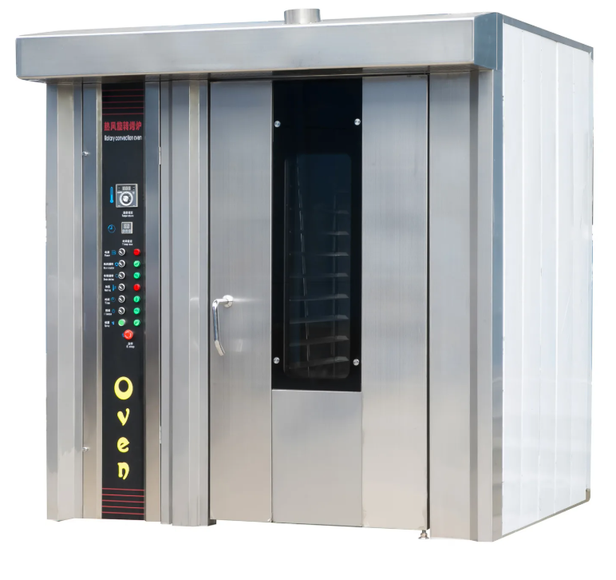 | ZY-200D | 76.7 кВт |  | 600 × 2350 × 2300 мм | 2000 | 4 306 500 | это сверхмощный хлебопекарный и кондитерский комплекс флагманского класса, разработанный для непрерывного высокоинтенсивного выпекания колоссальных объемов формового и подового хлеба, батонов, булочек, круассанов и кондитерских изделий с производительностью до 200 кг готовой продукции в час на крупных хлебозаводах, кондитерских фабриках и в заготовочных цехах ритейла. Главным технологическим преимуществом печи является сочетание принудительной конвекции горячего воздуха и непрерывного вращения массивной стеллажной тележки (шпильки) на 16 ярусов, вмещающей по 4 противня стандартного размера 400 × 600 мм на каждом уровне (всего 64 противня за одну загрузку), что гарантирует абсолютно равномерный колер, идеальный глянец и одинаковую степень пропекания каждого изделия независимо от его расположения в камере. Аппарат с внушительными внешними габаритами 2600 × 2350 × 2300 мм и чистым весом 2000 кг (2 тонны) целиком выполнен из высококачественной толстостенной пищевой нержавеющей стали с мощной монолитной теплоизоляцией, оснащен усиленным поворотным механизмом, мощной встроенной системой пароувлажнения для создания хрустящей корочки, цифровой панелью управления для точной регулировки температуры (от комнатной до 300°C) и таймеров, а также обладает колоссальной суммарной электрической мощностью 76.7 кВт (72 кВт нагревательные элементы + 4.7 кВт два мощных приводных вентилятора), требующей жесткого подключения к силовой трехфазной промышленной электросети (380 В) и магистральному водопроводу.
Промышленная ротационная конвекционная печь на 32 противня модель | 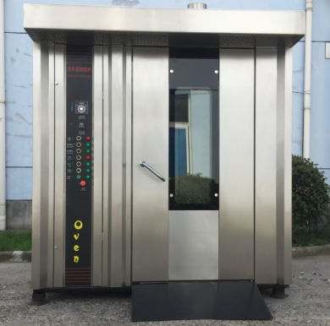 | ZY-100D | 50.5 кВт |  | 2000 × 1800 × 2200 мм | 1200 | 2 153 250 | это высокоэффективный хлебопекарный и кондитерский комплекс, разработанный для интенсивного выпекания средних и крупных объемов формового хлеба, батонов, булочек, багетов, круассанов и кондитерских изделий с производительностью до 100 кг готовой продукции в час на коммерческих пекарнях, в кондитерских цехах, ресторанах и супермаркетах. Главным технологическим преимуществом печи является сочетание принудительной конвекции горячего воздуха и непрерывного вращения стеллажной тележки (шпильки) на 16 ярусов, вмещающей по 2 противня стандартного размера 400 × 600 мм на каждом уровне (всего 32 противня за одну загрузку), что гарантирует абсолютно равномерный золотистый колер, идеальный объем и одинаковую степень пропекания каждого изделия независимо от его расположения в камере. Аппарат с внешними габаритами 2000 × 1800 × 2200 мм и чистым весом 1300 кг целиком выполнен из высококачественной толстостенной пищевой нержавеющей стали со сверхплотной монолитной теплоизоляцией, оснащен усиленным поворотным механизмом платформы, мощной встроенной системой циклического пароувлажнения для создания хрустящей глянцевой корочки, цифровой панелью управления для точной регулировки температуры (от комнатной до 300°C) и таймеров выпечки, а также обладает суммарной электрической мощностью 50.5 кВт (48 кВт на нагревательные ТЭНы + 2.5 кВт на приводные двигатели вентиляторов), требующей жесткого подключения к силовой трехфазной промышленной электросети (380 В) и магистральному водопроводу.
Промышленный шкаф расстоечный на 64 противня модель ZY-F64 (расстоечная камера тупикового типа) | 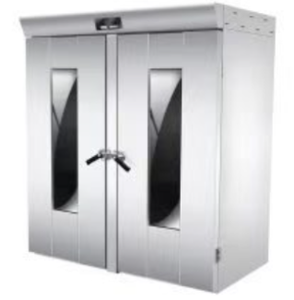 | ZY-F64 | 5.5кВт |  | 1150 × 1780 × 2110 мм | 4000 | 757 625 | это специализированное профессиональное оборудование заготовительного класса, предназначенное для контролируемого технологического процесса расстойки тестовых заготовок (восстановления пористости структуры теста и увеличения объема полуфабрикатов под воздействием тепла и влаги) перед их выпеканием в ротационных печах на крупных хлебозаводах, в кондитерских комбинатах и пекарнях высокой мощности. Главным преимуществом камеры является точное поддержание стабильного микроклимата с мягким диапазоном регулировки температуры от комнатной до 50°C и оптимального уровня влажности, что полностью исключает заветривание и пересыхание теста, гарантируя идеальную форму и пышность будущих хлебобулочных изделий. Конструкция шкафа рассчитана на свободное закатывание двух стандартных технологических шпилек (стеллажных тележек с габаритами 820 × 670 × 1700 мм) на 16 ярусов каждая, вмещая в общей сложности 64 противня самого популярного европейского формата 400 × 600 мм за один цикл. Мощный жесткий корпус с внешними габаритами 1150 × 1780 × 2110 мм и чистым весом 400 кг целиком выполнен из высококачественной гигиеничной пищевой нержавеющей стали, оснащен герметичными распашными дверями со смотровыми окнами из закаленного термостойкого стекла для визуального контроля процесса, надежными ТЭНами генерации тепла и пара общей электрической мощностью 5.5 кВт, и работает от стандартной однофазной электросети (220 В).
Профессиональный шкаф расстоечный инжекционного типа на 32 противня (спрей-система, компьютерное управление) | 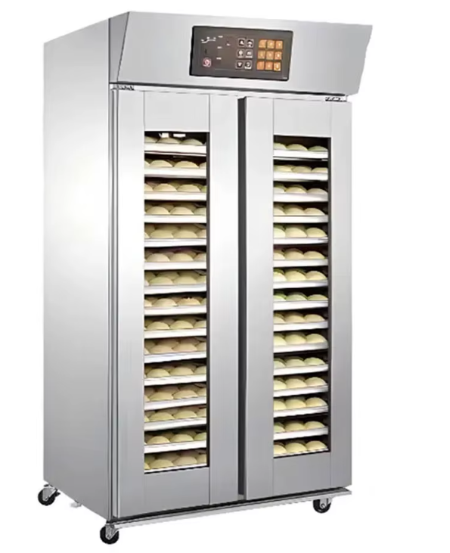 | 32-PWD | 1.8 кВт |  | 1100 × 880 × 2000 мм |  | 319,000 | это высокотехнологичное хлебопекарное оборудование нового поколения, предназначенное для ускоренного и максимально равномерного процесса расстойки тестовых заготовок перед выпеканием в кондитерских цехах, пекарнях средней мощности, ресторанах и супермаркетах. Главным преимуществом модели является продвинутая микропроцессорная система контроля климата и инжекционная технология увлажнения (Spray type) с диапазоном атомизации (распыления водяного тумана) от 30% до 110%. В отличие от бюджетных аналогов, вода подается через форсунки мелкого распыления, создавая в камере однородное облако пара. Это полностью исключает появление крупных капель конденсата, заветривание или намокание теста, гарантируя идеальный подъем, пышность и безупречный глянец корочки готовых изделий на всех уровнях. Конструкция шкафа с габаритами 1100 × 880 × 2000 мм оснащена двумя независимыми герметичными дверями (двухдверная система), что позволяет открывать нужную секцию без нарушения микроклимата во всей камере. Внутреннее пространство рассчитано на одновременную загрузку 32 противней стандартного европейского формата 400 × 600 мм. Компьютерная панель управления позволяет с высокой точностью регулировать температуру (от комнатной до 85°C) и уровень влажности. Благодаря оптимизированной энергосистеме, аппарат обладает крайне экономичной мощностью всего 1.8 кВт и работает от стандартной бытовой электросети (220 В), обеспечивая при этом производительность промышленного класса.
Профессиональный шкаф расстоечный инжекционного типа на 16 противней модель (спрей-система, компьютерное управление) | 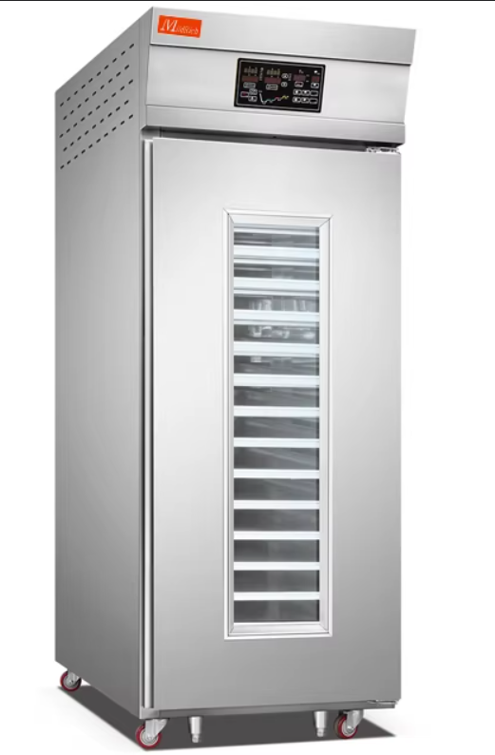 | 16-PWD | 1.5 кВт |  | 550 × 880 × 2000 мм |  | 190,000 | это компактное хлебопекарное оборудование премиального класса, разработанное для высокоточного контроля процесса расстойки тестовых заготовок перед выпечкой в ресторанах, кафе, кофейнях и малых кондитерских цехах. Главной фишкой аппарата является инжекционная система увлажнения (Spray type) с микропроцессорным управлением. Вода подается через форсунки высокого давления, превращаясь в однородный мелкодисперсный туман (диапазон атомизации 30%–110%). Это полностью исключает оседание крупных капель конденсата на тесте и его заветривание. Заготовки поднимаются абсолютно равномерно, сохраняя идеальную форму и приобретая правильный глянец для будущей хрустящей корочки. Шкаф имеет эргономичную однодверную конструкцию (Single-door) с внешними габаритами всего 550 × 880 × 2000 мм, что позволяет легко разместить его даже в условиях ограниченного пространства. Внутренняя камера вмещает 16 противней стандартного европейского формата 400 × 600 мм. На удобной электронной панели управления можно выставить точную температуру (от комнатной до 85°C) и необходимый уровень влажности. Аппарат невероятно экономичен в энергопотреблении — его мощность составляет всего 1.5 кВт, и он работает от обычной бытовой сети 220 В.
Профессиональный аппарат шоковой заморозки тележечного типа | 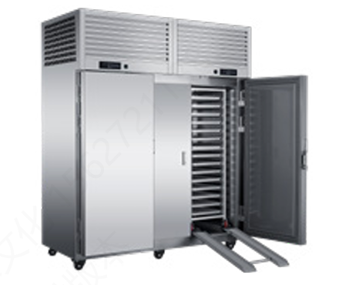 | GDBY40-30PUT (-40°C) | 1.2 кВт |  | 1900 × 940 × 2300 мм | 580 | 4,067,250 | это высокотехнологичное холодильное оборудование индустриального класса, оснащенное премиальной двухкомпрессорной системой Tecumseh производства Францис общей электрической мощностью 4.41 кВт (холодопроизводительность 6 кВт) и предназначенное для мгновенной глубокой заморозки больших объемов хлебобулочных полуфабрикатов, слоеных изделий и круассанов. Главным преимуществом модели является вертикальная двухдверная компоновка с верхним расположением моторного блока, что существенно экономит полезную площадь пола в цеху и позволяет закатывать технологическую шпильку на 30 уровней (под противни 400 × 600 мм) целиком через встроенный пандус напрямую из зоны заготовки. Корпус устройства с внешними габаритами 1900 × 940 × 2300 мм и чистым весом 580 кг полностью выполнен из толстостенной пищевой нержавеющей стали с монолитной термоизоляцией, работает от промышленной трехфазной сети 380 В, требует выведения отдельного автомата защиты на 32А и гарантирует безупречную микрокристаллизацию влаги, сохраняя идеальную структуру теста и пышность выпечки после разморозки.
Промышленный аппарат шоковой заморозки тележечного типа модель GDBY40-30PCT (-40°C, боковое расположение агрегата) |  | GDBY40-30PCT | 6.8 кВт |  | 1865 × 1150 × 1980 мм | 580 | 4 290 550 | это сверхмощное холодильное оборудование индустриального класса, оснащенное оригинальной французской двухкомпрессорной системой Tecumseh общей мощностью 6.8 кВт и предназначенное для молниеносной глубокой заморозки больших объемов хлебобулочных полуфабрикатов, слоеных изделий и круассанов без повреждения структуры теста. Главным конструктивным преимуществом модели является вынос компрессорного блока вбок, что позволило снизить общую высоту шкафа до рекордных 1980 мм для свободного монтажа в помещениях с низкими потолками, сохранив при этом внушительный полезный объем камеры в 1560 литров с пандусом под полноценную технологическую шпильку на 30 уровней (формат противней 400 × 600 мм). Корпус устройства габаритами 1865 × 1150 × 1980 мм целиком выполнен из толстостенной пищевой нержавеющей стали со сверхплотной термоизоляцией, работает от промышленной трехфазной сети 380 В и требует выведения отдельного автоматического выключателя на 32А, гарантируя стабильную непрерывную работу в условиях экстремальных нагрузок горячего цеха.
Промышленный аппарат шоковой заморозки тележечного типа модель | 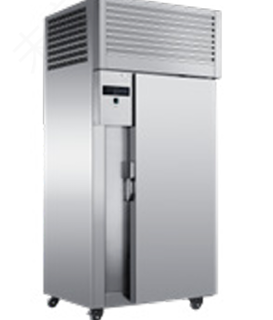 | GDBY40-15PUT | 2205 Вт |  | 1050 × 940 × 2300 мм | 320 | 2 376 550 | это индустриальное скороморозильное оборудование вертикального типа, оснащенное оригинальным французским компрессором Tecumseh мощностью 3 лошадиные силы (электрическое потребление 2205 Вт, общая максимальная нагрузка 3000 Вт) и спроектированное под сквозной или тупиковый заезд одной технологической шпильки на 15 уровней под противни формата 400 × 600 мм напрямую из зоны заготовки. Устройство с внешними габаритами 1050 × 940 × 2300 мм и чистым весом 320 кг обеспечивает экстренное понижение температуры в камере объемом 940 литров (внутренний размер 850 × 740 × 1500 мм) до -40°C, запуская процесс мгновенной микрокристаллизации влаги для полной консервации структуры слоеных изделий, круассанов и полуфабрикатов из теста без потери их качества и пышности после дефростации. Шкаф полностью изготовлен из толстостенной пищевой нержавеющей стали, управляется интеллектуальным контроллером, требует подключения к трехфазной сети 380 В и установки автомата защиты на 32А, являясь надежным, компактным по площади пола и износостойким решением для профессиональных заготовочных цехов.
Профессиональный аппарат шоковой заморозки модель полочного типа | 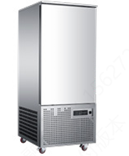 | GDBY40-12P | 1470 Вт |  | 790 × 900 × 1920 мм | 130 кг | 1 579 050 | это компактное скороморозильное оборудование коммерческого класса емкостью 12 противней (европейский формат 400 × 600 мм), оснащенное премиальным французским компрессором Tecumseh мощностью 2 лошадиные силы (электрическое потребление 1470 Вт, общая максимальная нагрузка 2000 Вт) и разработанное для быстрой заморозки хлебобулочных полуфабрикатов, кондитерских заготовок и круассанов методом микрокристаллизации влаги. Аппарат с внешними габаритами 790 × 900 × 1920 мм и чистым весом 130 кг обеспечивает экстренное охлаждение внутренней камеры объемом 430 литров до -40°C, полностью сохраняя структуру теста, вкус и пышность изделий после дефростации. Корпус устройства полностью выполнен из толстостенной гигиеничной нержавеющей стали, управляется удобным интеллектуальным контроллером и является идеальным решением для малых пекарен, ресторанов и кафе, так как работает от стандартной бытовой электросети 220 В и подключается через обычную розетку с автоматом на 16А.
Профессиональный четырехдверный морозильный шкаф коммерческого класса(низкотемпературный, с воздушным охлаждением) | 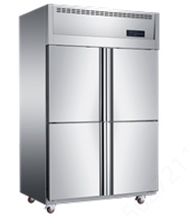 | BGF-1.0L4D | 680 Вт |  | 1220 × 760 × 1980 мм | 130 | 638 000 | это высокотехнологичное складское оборудование емкостью 948 литров, разработанное для длительного и надежного хранения предварительно замороженных хлебобулочных полуфабрикатов, слоеных изделий и кондитерских заготовок в стабильном температурном диапазоне от -15°C до -22°C. Главным конструктивным преимуществом модели является четырехдверная вертикальная компоновка, которая минимизирует потери холода и снижает нагрузку на компрессор при частом открытии, а передовая динамическая система охлаждения (No Frost) на безопасном хладагенте R404a гарантирует равномерное распределение ледяного воздуха без образования инея и предотвращает слипание заготовок из теста. Аппарат с внешними габаритами 1220 × 760 × 1980 мм (внутренний размер лайнера 1100 × 590 × 1460 мм) и чистым весом 130 кг полностью выполнен из прочной гигиеничной нержавеющей стали, обладает высокой энергоэффективностью с потребляемой мощностью всего 680 Вт и работает от стандартной бытовой электросети 220 В, являясь идеальным экономичным решением для организации зоны хранения готовых запасов в пекарнях, ресторанах и кондитерских цехах.
Профессиональный двухдверный морозильный шкаф коммерческого класса модель(низкотемпературный, с воздушным охлаждением) | 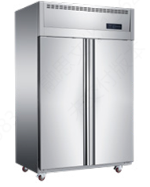 | BGF-1.0L2D | 730 Вт |  | 1220 × 760 × 1980 мм | 130 | 638 000 | это вместительное складское оборудование объемом 948 литров с вертикальной двухдверной компоновкой, предназначенное для надежного длительного хранения предварительно замороженных хлебобулочных полуфабрикатов, слоеных изделий, круассанов и кондитерских заготовок в стабильном низкотемпературном режиме от -15°C до -22°C. Модель оснащена передовой динамической системой охлаждени (No Frost) на базе производительного компрессора под хладагент R404a, что обеспечивает мощный равномерный обдув всей камеры, полностью исключает появление наледи на стенках, избавляет от необходимости ручной оттайки и предотвращает смерзание упаковок и заготовок из теста между собой. Корпус устройства с внешними габаритами 1220 × 760 × 1980 мм (внутренние размеры камеры 1100 × 590 × 1460 мм) и чистым весом 130 кг целиком выполнен из высококачественной гигиеничной нержавеющей стали, обладает экономичным энергопотреблением мощностью всего 730 Вт и подключается к стандартной бытовой электросети 220 В, представляя собой идеальное высокоэффективное решение для организации зоны хранения замороженных запасов в пекарнях, пиццериях, ресторанах и заготовочных цехах.
Профессиональный двухдверный холодильный шкаф коммерческого класса |  | BGF-1.0L2C | 680 Вт |  | 1220 × 760 × 1980 мм | 120 | 606 100 | это вместительное складское оборудование объемом 948 литров с вертикальной двухдверной компоновкой, разработанное для надежного среднесрочного хранения свежих ингредиентов, кондитерских кремов, молочной продукции, сливочного масла и охлажденных заготовок из теста в стабильном температурном диапазоне от +2°C до +8°C. Модель оснащена передовой динамической системой охлаждения (No Frost) на базе энергоэффективного компрессора под экологичный хладагент R134a, что гарантирует моментальное восстановление микроклимата после открытия дверей, равномерный обдув всех полок и полное отсутствие конденсата, защищая сырье от заветривания и порчи. Корпус устройства с внешними габаритами 1220 × 760 × 1980 мм (внутренние размеры камеры 1100 × 590 × 1460 мм) и чистым весом 120 кг целиком выполнен из износостойкой гигиеничной нержавеющей стали, обладает низким энергопотреблением мощностью всего 680 Вт и подключается к стандартной бытовой электросети 220 В, являясь идеальным базовым решением для организации зоны свежего хранения на профессиональных кухнях, в кондитерских цехах и пекарнях.
Профессиональный двухдверный комбинированный шкаф модель BGF-1.0L2CD (двухтемпературный, с воздушным охлаждением) | 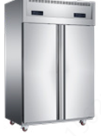 | BGF-1.0L2CD | 830 Вт |  | 1220 × 760 × 1980 мм | 140 | 765 600 | это высокоэффективное складское оборудование объемом 948 литров с вертикальной двухдверной компоновкой, объединяющее полноценный среднетемпературный холодильник (от +2°C до +8°C) и надежный низкотемпературный морозильник (от -15°C до -22°C) в едином компактном корпусе из нержавеющей стали. Благодаря продвинутой системе динамического обдува (No Frost) и раздельным компрессорным контурам на хладагентах R134a и R404a, устройство обеспечивает быстрое восстановление рабочей температуры и равномерное охлаждение без образования конденсата и инея, полностью исключая необходимость ручной оттайки. Модель с габаритами 1220 × 760 × 1980 мм (внутренние размеры камеры 1100 × 590 × 1460 мм) имеет чистый вес 140 кг, обладает экономичным энергопотреблением в 830 Вт, работает от обычной сети 220 В и идеально подходит для заведений общепита с ограниченной площадью, позволяя хранить суточные запасы свежих ингредиентов и заморозки в одном месте.
Профессиональный четырехдверный комбинированный шкаф модель BGF-1.0L4CD (двухтемпературный, с воздушным охлаждением) | 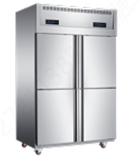 | BGF-1.0L4CD | 830 Вт |  | 1220 × 760 × 1980 мм | 140 | 765 600 | это универсальное кухонное оборудование объемом 948 литров, совмещающее в одном компактном корпусе независимые зоны среднетемпературного охлаждения (от +2°C до +8°C на фреоне R134a) и низкотемпературной заморозки (от -15°C до -22°C на фреоне R404a) для одновременного хранения свежего сырья и замороженных полуфабрикатов. Главным конструктивным преимуществом модели является четырехдверная эргономичная компоновка, которая минимизирует теплопритоки и потери холода при частом открытии отдельных секций, а динамическая система обдува 風冷 (No Frost) предотвращает появление наледи на внутренних стенках, избавляет от ручной оттайки и исключает смерзание упаковок между собой. Шкаф с внешними габаритами 1220 × 760 × 1980 мм (внутренний размер камеры 1100 × 590 × 1460 мм) и чистым весом 140 кг полностью выполнен из износостойкой гигиеничной нержавеющей стали, потребляет всего 830 Вт и подключается к стандартной бытовой сети 220 В, являясь идеальным решением для жесткой оптимизации пространства на кухнях ресторанов, кафе и крафтовых пекарен.
Промышленный трехдверный комбинированный шкаф модель BGF-1.6L3CD (двухтемпературный, с воздушным охлаждением) | 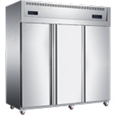 | BGF-1.6L3CD | 1120 Вт |  | 1820 × 760 × 1980 мм | 200 | 1 020 800 | это крупногабаритное холодильное оборудование повышенной вместимости объемом 1464 литра с тремя вертикальными полноразмерными дверями, предназначенное для одновременного хранения больших объемов разнородной продукции в независимых режимах среднетемпературного охлаждения (от +2°C до +8°C) и глубокой заморозки (от -15°C до -22°C). Мощная двухконтурная система охлаждения на базе производительных компрессоров под хладагенты R134a и R404a гарантирует моментальное восстановление микроклимата после открытия, равномерный обдув всех полок и полное отсутствие сырости или наледи на внутренних стенках, избавляя персонал от необходимости ручной оттайки. Корпус шкафа с внешними габаритами 1820 × 760 × 1980 мм (внутренний размер камеры 1700 × 590 × 1460 мм) и чистым весом 200 кг полностью выполнен из толстостенной гигиеничной нержавеющей стали, имеет общую электрическую мощность 1120 Вт, работает от стандартной сети 220 В и является отличным решением для оптимизации хранения суточных запасов сырья и замороженных полуфабрикатов в крупных пекарнях, кондитерских цехах и ресторанах.
Профессиональный вибрационный просеиватель муки модель 500-VS (однослойный, электрический) | 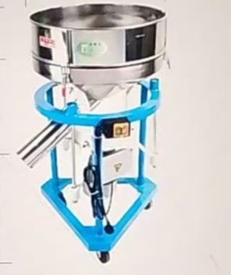 | 500-VS | 1500 Вт |  | 930*500*430 | 45 | 136,000 | это высокопроизводительное кондитерское и хлебопекарное оборудование вертикального типа, предназначенное для быстрого просеивания, аэрации и очистки муки, крахмала, сахарной пудры и других сыпучих ингредиентов от посторонних примесей и комочков. Аппарат оснащен круглым просеивающим ситом из высококачественной пищевой нержавеющей стали марки AISI 304 диаметром 500 мм и высотой борта 135 мм, а мощный вибрационный электродвигатель на 1500 Вт (1.5 кВт) обеспечивает круговую траекторию движения мешка для максимальной скорости фильтрации. Конструкция общей высотой 930 мм и чистым весом 45 кг установлена на прочную мобильную станину с колесами для легкого перемещения по цеху, имеет удобный наклонный выпускной желоб диаметром 89 мм (расположен на высоте 400 мм от пола) для автоматической выгрузки готового сырья напрямую в дежу тестомеса, работает от промышленной электросети 380 В и является незаменимым инструментом для автоматизации подготовительных процессов в пекарнях и кондитерских.
Профессиональный автоматический аппарат для выпекания блинных листов модель DG-230 (настольный, конвейерный) | 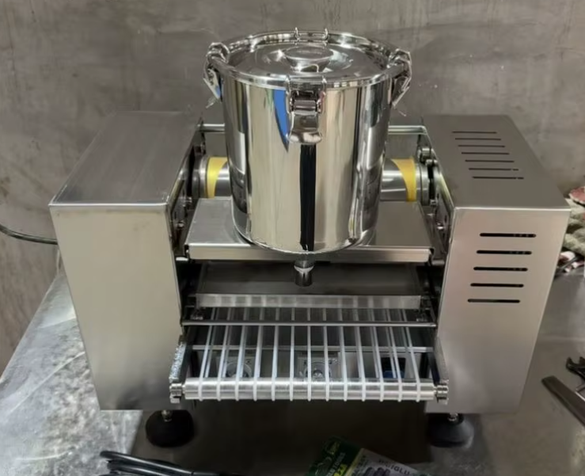 | DG-230 | 2400 Вт |  | 500 × 350 × 350 мм | 30 | 319 000 | это специализированное кондитерское оборудование, предназначенное для скоростного автоматизированного производства тончайшей блинной ленты, яичных блинчиков и заготовок для популярных многослойных тортов (Mille Crepe), а также спринг-роллов. Аппарат оснащен вращающимся жарочным барабаном с высокоточным контролем температуры в диапазоне от 150°C до 200°C и регулируемой скоростью вращения (рекомендуемый рабочий режим — 40 об/мин при 170°C), что позволяет выпекать идеально ровные, нежные блинные листы без ручного труда. Настольная компактная конструкция с габаритами 500 × 350 × 350 мм и весом всего 30 кг полностью выполнена из гигиеничной нержавеющей стали, снабжена автоматическим отводящим охлаждающим транспортером, обладает высокой тепловой мощностью 2400 Вт (2.4 кВт) и подключается к стандартной электросети 220 В, являясь идеальным решением для оптимизации кондитерских цехов, пекарен и производств готовой кулинарии.
Профессиональная конвейерная тестораскаточная машина промышленного класса модель | 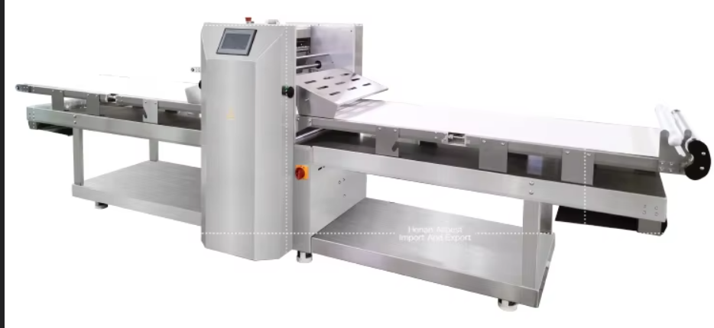 | SP-650Z | 1.5 кВт |  | 4080 × 1135 × 1330 мм | 650 | 4 625 500 | это высокопроизводительное хлебопекарное оборудование напольного типа, специально разработанное для автоматизированной раскатки слоеного, дрожжевого, пресного и песочного теста, а также для формования идеальных слоев при производстве круассанов, слоек и кондитерских изделий. Аппарат оснащен мощными прессующими валами шириной 650 мм с возможностью точной регулировки зазора от 1 до 50 мм, а также длинным двухсторонним конвейерным столом (транспортером) с габаритами рабочих лент 3000 × 630 мм, что позволяет комфортно работать с большими пластами сырья. Тяжелая устойчивая конструкция общим весом 650 кг и внешними габаритами 4080 × 1135 × 1330 мм полностью выполнена из износостойкой гигиеничной нержавеющей стали, оснащена защитными решетками, обладает экономичным электропотреблением мощностью всего 1.5 кВт, поддерживает универсальное подключение 220В/380В и является незаменимым флагманским решением для средних и крупных хлебозаводов, кондитерских фабрик и автоматизированных пекарен.

